상품제안서
슬림보틀 1000ml [인쇄무료] | 상품코드: F24821

 |  |  |  |  |  |  | 02-412-0044 | www.easy1.co.kr
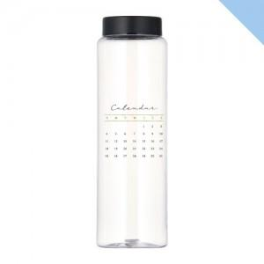

【상세/제작정보】 | 택배비 한박스당 7,000원(부가세 별도) 양면인쇄 및 2도 인쇄 시 개당 300 원(부가세 별도) 추가

【인쇄/포장옵션】 | 실크 / 포장지포장

【공급단가】 | 수량 | 100~ | 300~ | 500~ | 1,000~ | 3,000~
*VAT별도 | 단가 | 2,470원 | 2,430원 | 2,370원 | 2,280원 | 2,180원

【상품 URL】 | http://www.easy1.co.kr/src/goods_detail.php?gdno=24821

